상품제안서
캐스팅&주석금부쟁반패 / SD11)359-2 | 상품코드: S17623

 |  |  |  |  |  |  | 02-713-8555 | www.synergygift.co.kr
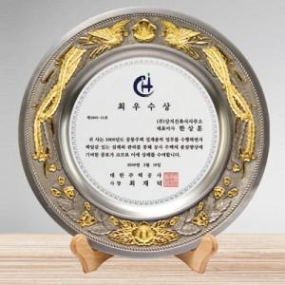

【상세/제작정보】

【인쇄/포장옵션】 | 풀칼라 / 별도문의

【공급단가】 | 수량 | 2~ | 5~ | 10~ | 50~ | 100~
*VAT별도 | 단가 | 178,200원 | 171,600원 | 165,000원 | 158,400원 | 154,440원

【상품 URL】 | https://www.synergygift.co.kr:443/src/goods_detail.php?gdno=8116

